상품제안서
오죽선(중/기성/대나무,난초) 전통부채 | 상품코드: S19903

 |  |  |  |  |  |  | 02-713-8555 | www.synergygift.co.kr
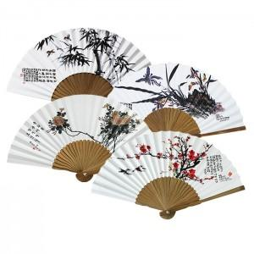

【상세/제작정보】 | <span style="font-size: 14pt;">* 매듭 미포함(별도구매) - 앵두매듭 / 종이케이스포함</span><div><br></div>

【인쇄/포장옵션】 | 실크 / 포장불가능

【공급단가】 | 수량 | 100~ | 300~ | 500~ | 1,000~ | 3,000~
*VAT별도 | 단가 | 3,510원 | 3,190원 | 2,920원 | 2,850원 | 2,680원

【상품 URL】 | https://www.synergygift.co.kr:443/src/goods_detail.php?gdno=466

